采购清单
丰都县人民法院厨房设备采购清单
序号 | 产品名称 | 规格 | 技术参数 | 产品图片 （以实物为准） | 数量 | 单位 | 备注
A.洗碗间
1 | 双星盆台 | 1200*700*800/150 | 1、材质：所有材质采用不锈钢磨砂板制作 2、台面：采用规格厚度为201#1.2mm厚优质不锈钢板；星斗采用1.0mm厚不锈钢制作。 3、立柱：采用38*38不锈钢矩管，并配有半钢可调脚，调整范围在3cm内。 |  | 1 | 台
2 | 台式混水厨房龙头 |  | 1. 双孔双温台出式龙头，主体黄铜铸造，表面抛光镀铬处理，一字手柄带有冷热水标色指示，陶瓷阀芯。 2. 配6寸±5%（152mm）鹅颈水嘴，可根据需求选配水嘴类型尺寸。 3. 开孔：孔径35mm ★ 所投产品部件符合GB18145-2014《陶瓷片密封水嘴》 ▲ 所投产品部件符合GB25501-2019《水嘴水效限定值及水效等级》 |  | 2 | 个
3 | 四门保洁碗柜 | 1100*500*1800 | 1、材质：所有材质采用不锈钢磨砂板制作 2、台面：采用规格厚度为201#1.2mm厚优质不锈钢板； 3、门、侧板和隔板：采用0.8mm不锈钢板； 4、配欧款六棱可调节腿，调节范围0-3cm | 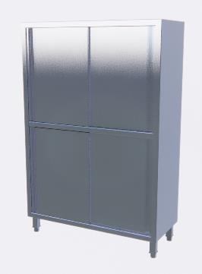 | 2 | 台
4 | 大单星盆台 | 900*700*800/150 | 1、材质：所有材质采用不锈钢磨砂板制作 2、台面：采用规格厚度为201#1.2mm厚优质不锈钢板；星斗采用1.0mm厚不锈钢制作。 3、立柱：采用38*38不锈钢矩管，并配有半钢可调脚，调整范围在3cm内。 | 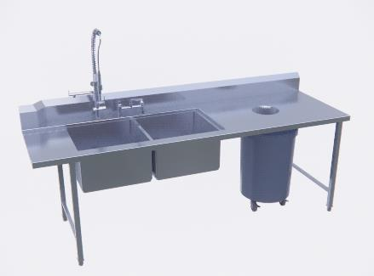 | 1 | 台
5 | 台式混水厨房龙头 |  | 1. 双孔双温台出式龙头，主体黄铜铸造，表面抛光镀铬处理，一字手柄带有冷热水标色指示，陶瓷阀芯。 2. 配6寸±5%（152mm）鹅颈水嘴，可根据需求选配水嘴类型尺寸。 3. 开孔：孔径35mm ★ 所投产品部件符合GB18145-2014《陶瓷片密封水嘴》 ▲ 所投产品部件符合GB25501-2019《水嘴水效限定值及水效等级》 |  | 1 | 个
6 | 双层工作台 | 800*700*800/150 | 1、材质：所有材质采用不锈钢磨砂板制作 2、台面：采用规格厚度为201#1.2mm厚优质不锈钢板。 3、立柱：采用Φ48不锈钢圆管并配有不锈钢可调脚范围在3cm内调整。 |  | 1 | 个
7 | 灭蝇灯 | 480*580*520 | 1、粘捕式 外壳 采用铝型材 2、紫外光灯管 3、收集盘中加入粘蝇纸 4、有效范围：40～50 ㎡ 5、重量：4 公斤 6、电功率： 0.045KW 220V/50Hz | 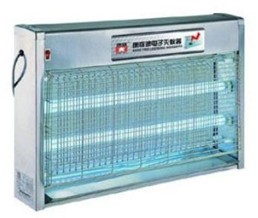 | 1 | 台
8 | 电热水器 | 778*450*450 | 圆形壁挂式80L全电脑、全感应安防系统，防超温、防干烧、防超压、防漏电，单旋纽调节，蓝钻内胆，IP*4级防水设计，全自动控制，自动补充冷水，自动加热超长低热负荷发热管。采用黄钻内胆,防腐、抗压、防爆,比普通市场内胆更经久耐用加强型防电墙,相当于普通电墙电阻的2倍,安全防护系统自动断电,防导电亚光面板,LED液晶显示,漩涡速热提高热效率80%,超长加热管定时预热加热节能模式:第三代塔式进水系统操作方式:轻触式按键+遥控器加热功率：5000W节能能效：一级 |  | 1 | 台
9 | 洗地龙头 |  | 1. 开放式洗地龙头,采用黑色环氧涂层钢卷盘。 2. 10.7米±5%黑色三层钢丝软管，最大耐温85℃，最大耐压300psi（21公斤）。 3. 固定侧支架钢板厚度5mm±5%，黄铜进水主体，固定金属接头，配置360°旋转前扳机合金喷头。 4. 支持安装于天花板、墙面、柜台下等，可调止动块。 5. 进水接口为标准1/2"外螺纹 ▲ 所投产品技术要求符合QB/T1334-2013《水嘴水嘴通用技术条件》 |  | 1 | 个
B.粗加工间
1 | 侧双星盆台 | 1500*700*800/100 | 1、材质：所有材质采用不锈钢磨砂板制作 2、台面：采用规格厚度为201#1.2mm厚优质不锈钢板；星斗采用1.0mm厚不锈钢制作。 3、立柱：采用38*38不锈钢矩管，并配有半钢可调脚，调整范围在3cm内。 |  | 1 | 台
2 | 台式混水厨房龙头 |  | 1. 双孔双温台出式龙头，主体黄铜铸造，表面抛光镀铬处理，一字手柄带有冷热水标色指示，陶瓷阀芯。 2. 配6寸±5%（152mm）鹅颈水嘴，可根据需求选配水嘴类型尺寸。 3. 开孔：孔径35mm ★ 所投产品部件符合GB18145-2014《陶瓷片密封水嘴》 ▲ 所投产品部件符合GB25501-2019《水嘴水效限定值及水效等级》 |  | 2 | 个
3 | 双星盆台 | 1200*700*800/150 | 1、材质：所有材质采用不锈钢磨砂板制作 2、台面：采用规格厚度为201#1.2mm厚优质不锈钢板；星斗采用1.0mm厚不锈钢制作。 3、立柱：采用38*38不锈钢矩管，并配有半钢可调脚，调整范围在3cm内。 | 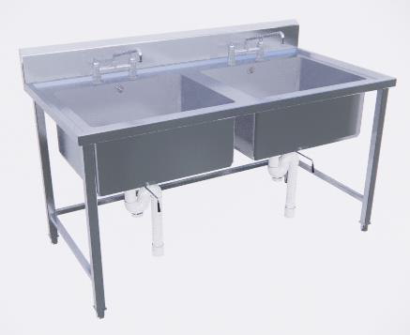 | 1 | 台
4 | 台式混水厨房龙头 |  | 1. 双孔双温台出式龙头，主体黄铜铸造，表面抛光镀铬处理，一字手柄带有冷热水标色指示，陶瓷阀芯。 2. 配6寸±5%（152mm）鹅颈水嘴，可根据需求选配水嘴类型尺寸。 3. 开孔：孔径35mm ★ 所投产品部件符合GB18145-2014《陶瓷片密封水嘴》 ▲ 所投产品部件符合GB25501-2019《水嘴水效限定值及水效等级》 |  | 2 | 个
5 | 电热水器 | 778*450*450 | 圆形壁挂式80L全电脑、全感应安防系统，防超温、防干烧、防超压、防漏电，单旋纽调节，蓝钻内胆，IP*4级防水设计，全自动控制，自动补充冷水，自动加热超长低热负荷发热管。采用黄钻内胆,防腐、抗压、防爆,比普通市场内胆更经久耐用加强型防电墙,相当于普通电墙电阻的2倍,安全防护系统自动断电,防导电亚光面板,LED液晶显示,漩涡速热提高热效率80%,超长加热管定时预热加热节能模式:第三代塔式进水系统操作方式:轻触式按键+遥控器加热功率：5000W节能能效：一级 |  | 1 | 台
6 | 四层平板货架 | 1200*500*1600 | 1、材质：所有材质采用不锈钢磨砂板制作 2、台面：采用规格厚度为201#1.2mm厚优质不锈钢板。 |  | 1 | 台
7 | 洗地龙头 |  | 1. 开放式洗地龙头,采用黑色环氧涂层钢卷盘。 2. 10.7米±5%黑色三层钢丝软管，最大耐温85℃，最大耐压300psi（21公斤）。 3. 固定侧支架钢板厚度5mm±5%，黄铜进水主体，固定金属接头，配置360°旋转前扳机合金喷头。 4. 支持安装于天花板、墙面、柜台下等，可调止动块。 5. 进水接口为标准1/2"外螺纹 ▲ 所投产品技术要求符合QB/T1334-2013《水嘴水嘴通用技术条件》 |  | 1 | 个
8 | 灭蝇灯 | 480*580*520 | 1、粘捕式 外壳 采用铝型材 2、飞利浦紫外光灯管 3、收集盘中加入粘蝇纸 4、有效范围：40～50 ㎡ 5、重量：4 公斤 6、电功率： 0.045KW 220V/50Hz |  | 1 | 台
C.热厨区
1 | 单头大锅灶 | 1100*1200*800/450 | 1、外壳采用201不锈钢磨砂板制作，整体冲压灶面标板1.2mm(实测不少于1.1mm)，前挡、侧挡1.0mm厚，侧板、前门板和后背1.0mm厚炉面 2、炮台一次性冲压成型;台面前沿带溢水排污槽，配挡冲孔渣板;背板配摇摆水龙头。 3、炉体骨架3.5mmx40mmX40mm角铁架焊接而成，并附着黑色防锈漆.采用定制镀铬亮色把手 4、炉头为鼓风预混式炉头，独立带侧出长明火种配置，风气联动装置为铝合金，精确控制风气比，火种阀和点火开关一体，配置燃气燃烧器自动控制器。 5、炉膛采用高级耐火泥砌结而成的整体炉膛: 6、炉脚采用不锈钢管内含钢柱，配可调节不锈钢载重304子弹脚 ※所供产品需提供符合GB 35848-2024《商用燃气燃烧器具》的试验报告及相应的《中国国家强制性产品认证证书》复印件并加盖竞选人公章。 | 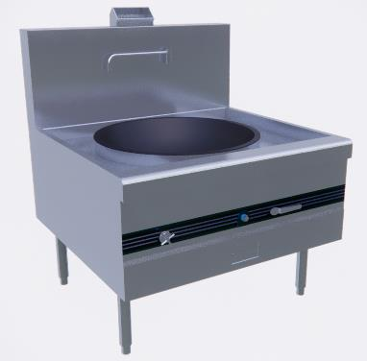 | 2 | 台
2 | 一体机烟罩 | 2300*1400*1100 | 1、材质：所有材质采用不锈钢磨砂板制作 2、台面：采用规格厚度为201#1.2mm厚优质不锈钢板； 3、门、侧板和隔板：采用0.8mm不锈钢板； |  | 3.22 | ㎡
3 | 炉拼柜 | 1200*300*800/450 | 1、材质：所有材质采用不锈钢磨砂板制作 2、台面：采用规格厚度为201#1.2mm厚优质不锈钢板； 3、门、侧板和隔板：采用0.8mm不锈钢板； |  | 1 | 台
4 | 双层工作台 | 1600*800*800 | 1、材质：所有材质采用不锈钢磨砂板制作 2、台面：采用规格厚度为201#1.2m厚优质不锈钢板。 3、立柱：采用Φ48不锈钢圆管并配有不锈钢可调脚范围在3cm内调整。 |  | 4 | 台
5 | 灭蝇灯 | 480*580*520 | 1、粘捕式 外壳 采用铝型材 2、飞利浦紫外光灯管 3、收集盘中加入粘蝇纸 4、有效范围：40～50 ㎡ 5、重量：4 公斤 6、电功率： 0.045KW 220V/50Hz |  | 2 | 台
6 | 四门高身冷藏/冷冻雪柜 | 1200*700*1950 | 1.温度范围:+4～-5℃ -3～-15℃ 2.直冷 功率：340W 容积：910L 3.电源220V50HZ 4.采用优质不锈钢、国际一流钣金成型设备、精准美观 |  | 2 | 台
7 | 大单星盆台 | 1000*700*800/150 | 1、材质：所有材质采用不锈钢磨砂板制作 2、台面：采用规格厚度为201#1.2mm厚优质不锈钢板；星斗采用1.0mm厚不锈钢制作。 3、立柱：采用38*38不锈钢矩管，并配有半钢可调脚，调整范围在3cm内。 |  | 1 | 台
8 | 台式混水厨房龙头 |  | 1. 双孔双温台出式龙头，主体黄铜铸造，表面抛光镀铬处理，一字手柄带有冷热水标色指示，陶瓷阀芯。 2. 配6寸±5%（152mm）鹅颈水嘴，可根据需求选配水嘴类型尺寸。 3. 开孔：孔径35mm ★ 所投产品部件符合GB18145-2014《陶瓷片密封水嘴》 ▲ 所投产品部件符合GB25501-2019《水嘴水效限定值及水效等级》 |  | 1 | 个
9 | 洗地龙头 |  | 1. 开放式洗地龙头,采用黑色环氧涂层钢卷盘。 2. 10.7米±5%黑色三层钢丝软管，最大耐温85℃，最大耐压300psi（21公斤）。 3. 固定侧支架钢板厚度5mm±5%，黄铜进水主体，固定金属接头，配置360°旋转前扳机合金喷头。 4. 支持安装于天花板、墙面、柜台下等，可调止动块。 5. 进水接口为标准1/2"外螺纹 ▲ 所投产品技术要求符合QB/T1334-2013《水嘴水嘴通用技术条件》 |  | 1 | 个
10 | 双星盆台 | 1200*700*800/150 | 1、材质：所有材质采用不锈钢磨砂板制作 2、台面：采用规格厚度为201#1.2mm厚优质不锈钢板；星斗采用1.0mm厚不锈钢制作。 3、立柱：采用38*38不锈钢矩管，并配有半钢可调脚，调整范围在3cm内。 |  | 1 | 台
11 | 台式混水厨房龙头 |  | 1. 双孔双温台出式龙头，主体黄铜铸造，表面抛光镀铬处理，一字手柄带有冷热水标色指示，陶瓷阀芯。 2. 配6寸±5%（152mm）鹅颈水嘴，可根据需求选配水嘴类型尺寸。 3. 开孔：孔径35mm ★ 所投产品部件符合GB18145-2014《陶瓷片密封水嘴》 ▲ 所投产品部件符合GB25501-2019《水嘴水效限定值及水效等级》 |  | 2 | 个
12 | 吊天花式双层架 | 5000*450*h | 1、材质：所有材质采用不锈钢磨砂板制作 2、台面：采用规格厚度为201#1.0mm厚优质不锈钢板。 3、立柱：采用Φ48不锈钢圆管 |  | 1 | 个
13 | 单通工作柜 | 1800*800*800 | 1、材质：所有材质采用不锈钢磨砂板制作 2、台面：采用规格厚度为201#1.2mm厚优质不锈钢板； 3、门、侧板和隔板：采用0.8mm不锈钢板； |  | 1 | 台
14 | 保鲜工作台 | 1800*800*800 | 1.采用优质不锈钢。不锈钢门衬板和内底板均采用模具整体拉伸成型，内底板为圆弧拐角无死角易清洗， 2.温度范围：+4～-5℃ 3.门体采用自动回归铰链、开门一定角度可自由停顿、关门回归助力 4.功率：190W 容积：500L |  | 1 | 台
15 | 炉拼柜 | 250*1200*800/450 | 1、材质：所有材质采用不锈钢磨砂板制作 2、台面：采用规格厚度为201#1.2mm厚优质不锈钢板； 3、门、侧板和隔板：采用0.8mm不锈钢板； |  | 1 | 台
16 | 双头单尾炒炉 | 1800*1200*800/450 | 1、外壳采用201不锈钢磨砂板制作，整体冲压灶面标板1.2mm(实测不少于1.1mm)，前挡、侧挡1.0mm厚，侧板、前门板和后背1.0mm厚炉面 2、炮台一次性冲压成型;台面前沿带溢水排污槽，配挡冲孔渣板;背板配摇摆水龙头。 3、炉体骨架3.5mmx40mmX40mm角铁架焊接而成，并附着黑色防锈漆.采用定制镀铬亮色把手 4、炉头为鼓风预混式炉头，独立带侧出长明火种配置，风气联动装置为铝合金，精确控制风气比，火种阀和点火开关一体，配置燃气燃烧器自动控制器。 5、炉膛采用高级耐火泥砌结而成的整体炉膛: 6、炉脚采用不锈钢管内含钢柱，配可调节不锈钢载重304子弹脚 ※熄火保护控制器(即商用燃气燃烧器县用控制器)需符合 GB/T38603-2020《燃气燃烧器和燃烧器具用安全和控制装置 特殊要求 电子控制器》 标准的要求。 ※所供产品需提供符合GB 35848-2024《商用燃气燃烧器具》的试验报告及相应的《中国国家强制性产品认证证书》复印件并加盖竞选人公章。 ※产品符合 GB30531-2014商用燃气灶具能效限定值及能效等级标准，能效等级(一级) | 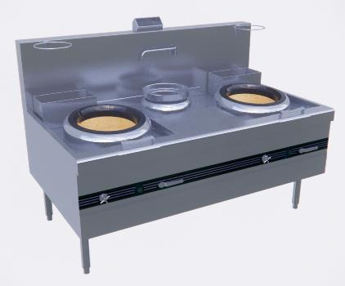 | 1 | 台
17 | 一体机烟罩 | 2400*1400*1100 | 1、材质：所有材质采用不锈钢磨砂板制作 2、台面：采用规格厚度为201#1.2mm厚优质不锈钢板； 3、门、侧板和隔板：采用0.8mm不锈钢板； |  | 3.36 | ㎡
18 | 炉拼柜 | 1200*300*800/450 | 1、材质：所有材质采用不锈钢磨砂板制作 2、台面：采用规格厚度为201#1.2mm厚优质不锈钢板； 3、门、侧板和隔板：采用0.8mm不锈钢板； | 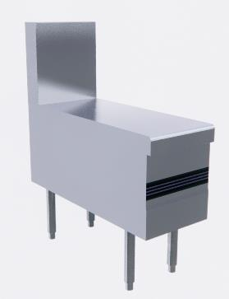 | 1 | 台
19 | 双头矮仔炉 | 1200*800*500/300 | 1、外壳采用201不锈钢磨砂板制作，整体冲压灶面标板1.2mm(实测不少于1.1mm)，前挡、侧挡1.0mm厚，侧板、前门板和后背1.0mm厚炉面 2、炮台一次性冲压成型;台面前沿带溢水排污槽，配挡冲孔渣板;背板配摇摆水龙头。 3、炉体骨架3.5mmx40mmX40mm角铁架焊接而成，并附着黑色防锈漆.采用定制镀铬亮色把手 4、炉头为鼓风预混式炉头，独立带侧出长明火种配置，风气联动装置为铝合金，精确控制风气比，火种阀和点火开关一体，配置燃气燃烧器自动控制器。 5、炉膛采用高级耐火泥砌结而成的整体炉膛: 6、炉脚采用不锈钢管内含钢柱，配可调节不锈钢载重304子弹脚 ※所供产品需提供符合GB 35848-2024《商用燃气燃烧器具》的试验报告及相应的《中国国家强制性产品认证证书》复印件并加盖竞选人公章。 | 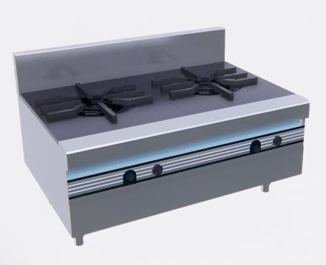 | 1 | 台
20 | 一体机烟罩 | 3000*1300*1100 | 1、材质：所有材质采用不锈钢磨砂板制作 2、台面：采用规格厚度为201#1.2mm厚优质不锈钢板； 3、门、侧板和隔板：采用0.8mm不锈钢板； |  | 3.9 | ㎡
21 | 双门精工燃气蒸饭车 | 1430*660*1820 | 1.整机不锈钢板材制造而成，电热管采用304板材，抗腐蚀性强， 2.蒸饭时间：25-50min 重量：170kg 3.耐高温多气囊硅胶门封，气密性强，整体加厚高密度环戊烷发泡,环保、节能、隔热强 | 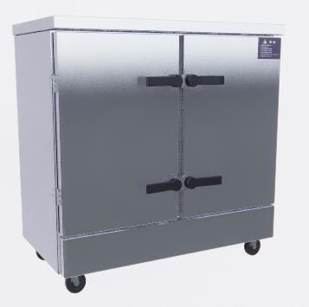 | 1 | 台
22 | 单通工作柜 | 1600*450*800 | 1、材质：所有材质采用不锈钢磨砂板制作 2、台面：采用规格厚度为201#1.2mm厚优质不锈钢板； 3、门、侧板和隔板：采用0.8mm不锈钢板； |  | 1 | 台
23 | 灭蝇灯 | 480*580*520 | 1、粘捕式 外壳 采用铝型材 2、飞利浦紫外光灯管 3、收集盘中加入粘蝇纸 4、有效范围：40～50 ㎡ 5、重量：4 公斤 6、电功率： 0.045KW 220V/50Hz |  | 1 | 台
24 | 炉背封钢 | 2300*20*2000 | 1、材质：所有材质采用不锈钢磨砂板制作 2、台面：采用规格厚度为201#1.2mm厚优质不锈钢板； |  | 2.3 | m
25 | 炉背封钢 | 2400*20*2000 | 1、材质：所有材质采用不锈钢磨砂板制作 2、台面：采用规格厚度为201#1.2mm厚优质不锈钢板； |  | 2.4 | m
D.面点间
1 | 木面案板 | 1500*700*50 | 三边带上沿 |  | 1 | 台
2 | 保鲜工作台 | 1500*700*800 | 1.采用优质不锈钢。不锈钢门衬板和内底板均采用模具整体拉伸成型，内底板为圆弧拐角无死角易清洗， 2.温度范围：+4～-5℃ 3.门体采用自动回归铰链、开门一定角度可自由停顿、关门回归助力 4.功率：170W 容积：390L |  | 1 | 台
3 | 搅拌机 | 800*435*805 |  |  | 1 | 台
4 | 压面机 | 620*670*970 | 1.产品尺寸：620*670*970mm（±5%）；电压：220V～；功率：≤1.1kW；频率：50Hz。外壳为201#不锈钢材质制作，顺面板，接面板使用304#不锈钢板材制作、 2.压面宽度：≥350mm;压面厚度：1－25mm可调节；生产能力：≥100kg/h；链条齿轮传动,链条齿轮装有自动张紧装置，噪音低,空载噪声：≤65dB(A)；负载噪声：≤60dB(A)。 ★3.安全保障要求:产品至少符合(包括但不限于)：GB 4706.1-2005《家用和类似用途电器的安全 第1部分:通用要求》；GB 4706.38-2008《家用和类似用途电器的安全 商用电动饮食加工机械的特殊要求》①对触及带电部件的防护、工作温度下泄漏电流和电气强度、泄漏电流和电气强度、非正常工作、稳定性和机械危险、机械强度、接地措施、电气间隙、爬电距离和固体绝缘项目②输入功率和电流、结构、内部布线、电源连接及外部软线、外部导线用接线端子、螺钉和连接③试验条件、分类、标志和说明、电动器具的启动、发热、耐潮湿、元件、耐热和耐燃、防锈、辐射、毒性和类似危险的安全测试。 ▲4.产品安全技术要求:整机配置的“食品机械控制系统总成”至少符合(包括但不限于):依据GB/T4208-2017标准，在试验8h情况下，防尘能力达到IP6X，壳内无明显的灰尘沉积；在防高温/高压喷水试验中，从四个角度各喷射不低于30S，水温保持在（80±5）℃，试验结束后，防水能力达到IPX9。 ▲5.性能及结构要求:产品配置的“食品机械电机”至少符合(包括但不限于):GB/T 12350-2022《小功率电动机的安全要求》、GB/T 5171.1-2014《小功率电动机第1部分:通用技术条件》；Ⓐ 机座与外壳：①电动机应具有足够的机械强度和刚度；②压铸金属厚度≥1.2mm；③壳体厚度≥1.0mm；Ⓑ 机械装配与零件：①电动机的载流零部件是电的良导体，具有抗腐蚀能力；②电动机的非金属功能零部件具有足够的机械强度，抗因电起火和抗热老化变形能力；Ⓒ 防腐蚀Ⓓ 电气连接Ⓔ 连接件Ⓕ 内部布线Ⓖ 电气绝缘支持Ⓗ 非金属部件：用于支撑载流零件的绝缘材料试验温度(125士2)℃，试验后试样上的钢球压痕直径不应大于2mm；Ⓘ 爬电距离和电气间隙Ⓙ 接地Ⓚ 温升试验Ⓛ 绝缘电阻和电气强度Ⓜ 工作温度下的泄漏电流Ⓝ 湿热试验Ⓞ起动Ⓟ 元件Ⓠ 其他要求：采用短时升高电压试验时，电动机应施加 130%额定电压，历时3min(电容运转电动机1min)，电动机应无冒烟等击穿现象Ⓡ 额定值Ⓢ 介电性能测试Ⓣ 泄漏电流Ⓤ 湿热试验Ⓥ 性能要求Ⓦ 噪音Ⓧ 振动Ⓨ 安全。 |  | 1 | 台
5 | 四层格栅货架 | 1600*500*1600 | 立柱采用φ48不锈钢矩管制作 边梁采用38*25不锈钢矩管制作 隔条采用30*15不锈钢矩管制作 |  | 1 | 台
E.明档间
1 | 四头蒸包炉 | 650*700*850 | 1、材质：所有材质采用不锈钢磨砂板制作 2、台面：采用规格厚度为201#1.2mm厚优质不锈钢板； | 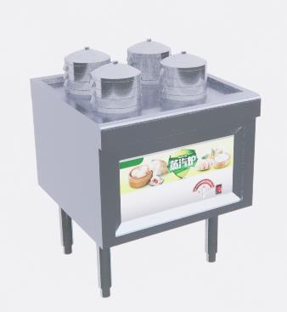 | 1 | 台
2 | 单通工作柜 | 900*700*800 | 1、材质：所有材质采用不锈钢磨砂板制作 2、台面：采用规格厚度为201#1.2mm厚优质不锈钢板； 3、门、侧板和隔板：采用0.8mm不锈钢板； |  | 1 | 台
3 | 双头煮面桶（煮面桶+汤桶） | 1200*700*800 | 1、材质：所有材质采用不锈钢磨砂板制作 2、台面：采用规格厚度为201#1.2mm厚优质不锈钢板； |  | 1 | 台
4 | 开口柜 | 500*700*800 | 1、材质：所有材质采用不锈钢磨砂板制作 2、台面：采用规格厚度为201#1.2mm厚优质不锈钢板； |  | 1 | 台
5 | 电磁四头煲仔炉 | 700*700*800/450 | 1、材质：所有材质采用不锈钢磨砂板制作 2、台面：采用规格厚度为201#1.2mm厚优质不锈钢板； 3、门、侧板和隔板：采用0.8mm不锈钢板； |  | 1 | 台
6 | 开口柜 | 650*800*800 | 1、材质：所有材质采用不锈钢磨砂板制作 2、台面：采用规格厚度为201#1.2mm厚优质不锈钢板； 3、门、侧板和隔板：采用0.8mm不锈钢板； |  | 1 | 台
7 | 一体机烟罩 | 4600*900*1100 | 1、材质：所有材质采用不锈钢磨砂板制作 2、台面：采用规格厚度为201#1.2mm厚优质不锈钢板； |  | 4.14 | ㎡
8 | 侧单星盆柜 | 1200*600*800/150 | 1、材质：所有材质采用不锈钢磨砂板制作 2、台面：采用规格厚度为201#1.2mm厚优质不锈钢板；星斗采用1.0mm厚不锈钢制作。 3、立柱：采用38*38不锈钢矩管，并配有半钢可调脚，调整范围在3cm内。 |  | 1 | 台
9 | 台式混水厨房龙头 |  | 1. 双孔双温台出式龙头，主体黄铜铸造，表面抛光镀铬处理，一字手柄带有冷热水标色指示，陶瓷阀芯。 2. 配6寸±5%（152mm）鹅颈水嘴，可根据需求选配水嘴类型尺寸。 3. 开孔：孔径35mm ★ 所投产品部件符合GB18145-2014《陶瓷片密封水嘴》 ▲ 所投产品部件符合GB25501-2019《水嘴水效限定值及水效等级》 |  | 1 | 个
10 | 单通工作柜 | 1500*600*800 | 1、材质：所有材质采用不锈钢磨砂板制作 2、台面：采用规格厚度为201#1.2mm厚优质不锈钢板； 3、门、侧板和隔板：采用0.8mm不锈钢板； |  | 1 | 台
11 | 保鲜工作台 | 1800*600*800 | 1.采用优质不锈钢。不锈钢门衬板和内底板均采用模具整体拉伸成型，内底板为圆弧拐角无死角易清洗， 2.温度范围：+4～-5℃ 3.门体采用自动回归铰链、开门一定角度可自由停顿、关门回归助力 4.功率：190W 容积：500L |  | 1 | 台
12 | 炉背封钢 | 4600*20*2000 | 1、材质：所有材质采用不锈钢磨砂板制作 2、台面：采用规格厚度为201#1.2mm厚优质不锈钢板； |  | 4.6 | m
F.打餐区
1 | 双门光波消毒柜 | 1300*650*1950 | 1：额定功率2400W,额定电压220V/50Hz 。 2：消毒方式：高温热风，特设超温保护，有效控制柜内温度，多重保护装置，让您更放心使用:强制柜内热风循环方式，高温消毒无死角，对各种组菌、病毒、破坏乙肝表面抗原的杀灭率达99.9%，杀毒效果符合国家标准要求 3：拉篮内部设计间隔卡槽，餐盘放置其中，保证相互有间距，控干、沥水消毒更彻底！ 4：配重力可调节脚，承重力强。 ★5.电热方式高温消毒，120℃以上保持时间>15分钟，对大肠杆菌的平均杀灭对数值>3，对脊髓灰反炎病毒的平均灭活对数值>4，是合格的二星级消毒柜;符合GB17988-2008《食具消毒柜安全和卫生要求》、《消毒技术规范》2002年版的相关要求;提供第三方检测机构出具的检验报告佐证本条参数; ★6.符合《国家卫生健康委办公厅关于全国消毒产品网上备案信息服务平台上线的通知》(国卫办监督函(2018)864号)要求，提供消毒产品卫生安全评价报告、备案查询截图佐证; ▲7.发热管依据JB/T4088.1-2022《日用管状电热元件 第1部分:通用要求》对抗老化试验:将样品放入老化试验箱中，进行长期暴露测试，试验时间480h 后，将样品取出样品无异常现象。同时具有①功率偏差测量 ②电气强度试验 ③过载试验 ④引岀棒管內长度测量 结构要求⑤管体测试测量GB/T 2423.22-2012《环境试验 第2部分：试验方法 试验N：温度变化》；测试温度：-40℃～100℃；温变速率：10℃/min；驻留时间：30分钟；循环次数：50次；进行GB/T 2423.17-2024盐雾试验采用溶液浓度：50g±5g/L；溶液PH值：6.5～7.2；连续喷雾48小时通过盐雾试验箱试验结束后取出试样，试样在自来水下冲洗5min，然后用蒸馏水或者去离子水冲洗，然后晃动或者用气流干燥去掉水滴。清洗用水的温度不超过35℃，之后样品在标准恢复条件下放置，不少于≥2h，且不超过5h，中性盐雾试验后，样品无腐蚀现象，保护评级(Rp)10级的合格检测报告。 | 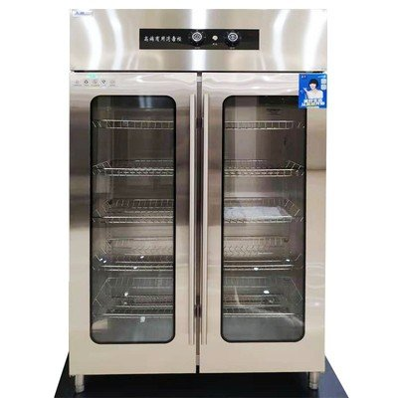 | 2 | 台
2 | 单通工作柜 | 1120*510*800 | 1、材质：所有材质采用不锈钢磨砂板制作 2、台面：采用规格厚度为201#1.2mm厚优质不锈钢板； 3、门、侧板和隔板：采用0.8mm不锈钢板； |  | 1 | 台 |  | 0
3 | 四门展示柜 | 1500*510*800 | 1.温度范围:+4～-5℃ -3～-15℃ 2.直冷 功率：340W 容积：910L 3.电源220V50HZ 4.采用优质不锈钢、国际一流钣金成型设备、精准美观 | 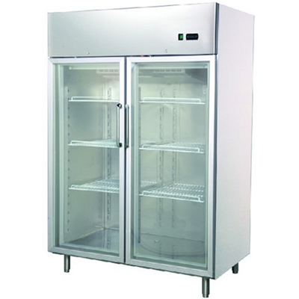 | 1 | 台 |  | 0
4 | 方形布菲炉 | 580*470*230 | 304不锈钢 |  | 8 | 台
5 | 圆形布菲炉 | 510*440*240 | 304不锈钢 |  | 4 | 台
6 | 双孔收残柜（配车） |  | 1、材质：所有材质采用不锈钢磨砂板制作 2、台面：采用规格厚度为201#1.2mm厚优质不锈钢板； 3、门、侧板和隔板：采用0.8mm不锈钢板； |  | 1 | 台
7 | 双层工作台 | 1500*760*800/150 | 1、材质：所有材质采用不锈钢磨砂板制作 2、台面：采用规格厚度为201#1.2mm厚优质不锈钢板。 3、立柱：采用Φ48不锈钢圆管并配有不锈钢可调脚范围在3cm内调整。 |  | 1 | 台
8 | 双星盆台 | 1200*760*800/150 | 1、材质：所有材质采用不锈钢磨砂板制作 2、台面：采用规格厚度为201#1.2mm厚优质不锈钢板；星斗采用1.0mm厚不锈钢制作。 3、立柱：采用38*38不锈钢矩管，并配有半钢可调脚，调整范围在3cm内。 |  | 1 | 台
G.厨房排烟系统
1 | 镀锌板直管(按实结算) | 1200*600*25米 | 1、材质：所有材质采用优质镀锌板制作 2、板面：采用规格厚度为0.8mm厚优质镀锌板； |  | 90 | m2
2 | 镀锌板弯头(按实2倍结算) | 1200*600*2个 | 1、材质：所有材质采用优质镀锌板制作 2、板面：采用规格厚度为0.8mm厚优质镀锌板； |  | 14.4 | m2
3 | 镀锌板三通(按实2倍结算) | 1200*500*1个 | 1、材质：所有材质采用优质镀锌板制作 2、板面：采用规格厚度为0.8mm厚优质镀锌板； |  | 6.8 | m2
4 | 镀锌板变径(按实2倍结算) | 1200*600*2个 | 1、材质：所有材质采用优质镀锌板制作 2、板面：采用规格厚度为0.8mm厚优质镀锌板； |  | 14.4 | m2
5 | 防火阀 |  |  |  | 1 | 个
H.主厨房新风系统
1 | 新风风柜 | 950*650*680 | 电压：380V 功率：5.5KW |  | 1 | 台
2 | 风机过载保护器 | 与风柜相匹配 | 电压：380V 功率：5.5KW |  | 1 | 台
3 | 风柜、吊装支架 | 与风柜相匹配 | 100mm槽钢及50mm角钢 |  | 1 | 套
4 | 镀锌板直管(按实结算) | 500*300*15米 | 1、材质：所有材质采用优质镀锌板制作 2、板面：采用规格厚度为0.8mm厚优质镀锌板； |  | 24 | m2
5 | 镀锌板弯头(按实2倍结算) | 500*300*4个 | 1、材质：所有材质采用优质镀锌板制作 2、板面：采用规格厚度为0.8mm厚优质镀锌板； |  | 12.8 | m2
6 | 镀锌板变径(按实2倍结算) | 500*300*4个 | 1、材质：所有材质采用优质镀锌板制作 2、板面：采用规格厚度为0.8mm厚优质镀锌板； |  | 12.8 | m2
7 | 镀锌板大小头(按实结算) | 1000*700*2个 | 1、材质：所有材质采用优质镀锌板制作 2、板面：采用规格厚度为0.8mm厚优质镀锌板； |  | 6.8 | m2
8 | 软接头 |  |  |  | 1 | 个

